ФХД_ Поступления и выплаты
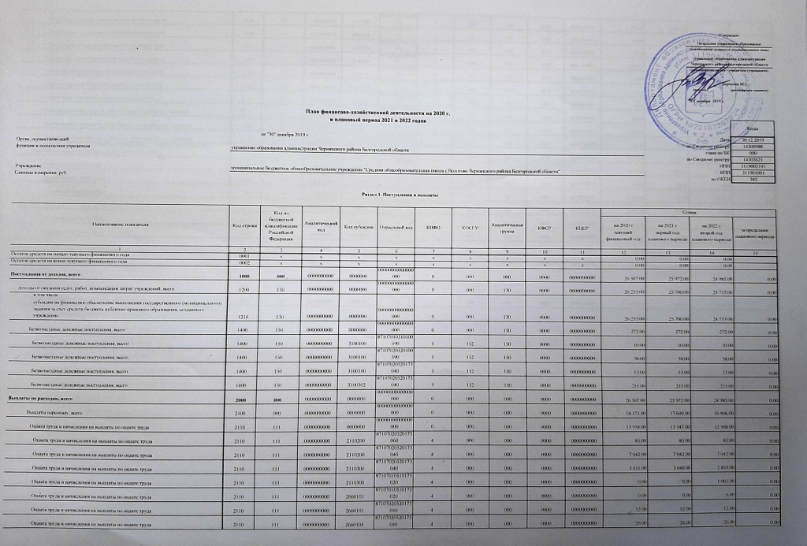

 |  |  |  |  |  |  |  |  |  |  |  |  | Утверждаю
 |  |  |  |  |  |  |  |  |  |  |  |  | Начальник управления образования
 |  |  |  |  |  |  |  |  |  |  |  |  | (наименование должности уполномоченного лица)
 |  |  |  |  |  |  |  |  |  |  |  |  | управление образования администрации Чернянского района Белгородской области
 |  |  |  |  |  |  |  |  |  |  |  |  | (наименование органа - учредителя (учреждения)
 |  |  |  |  |  |  |  |  |  |  |  |  | ____________ Верченко М.Г.
 |  |  |  |  |  |  |  |  |  |  |  |  | (подпись) | (расшифровка подписи)
 |  |  |  |  |  |  |  |  |  |  |  |  | "30" декабря 2019 г.

План финансово-хозяйственной деятельности на 2020 г.
и плановый период 2021 и 2022 годов |  |  |  |  |  |  |  |  |  |  |  |  |  | Коды

 | от "30" декабря 2019 г. |  |  |  |  |  |  |  |  |  |  |  | Дата | 30.12.2019
Орган, осуществляющий |  |  |  |  |  |  |  |  |  |  |  |  | по Сводному реестру | 14300988
функции и полномочия учредителя | управление образования администрации Чернянского района Белгородской области |  |  |  |  |  |  |  |  |  |  |  | глава по БК | 000
 |  |  |  |  |  |  |  |  |  |  |  |  | по Сводному реестру | 14302621
 |  |  |  |  |  |  |  |  |  |  |  |  | ИНН | 3119002191
Учреждение | муниципальное бюджетное общеобразовательное учреждение "Средняя общеобразовательная школа с.Волотово Чернянского района Белгородской области" |  |  |  |  |  |  |  |  |  |  |  | КПП | 311901001
Единица измерения: руб. |  |  |  |  |  |  |  |  |  |  |  |  | по ОКЕИ | 383

Раздел 1. Поступления и выплаты

Наименование показателя | Код строки | Код по бюджетной классификации Российской Федерации | Аналитический код | Код субсидии | Отраслевой код | КВФО | КОСГУ | Аналитическая группа | КФСР | КЦСР | Сумма
 |  |  |  |  |  |  |  |  |  |  | на 2020 г | на 2021 г | на 2022 г | за пределами планового периода
 |  |  |  |  |  |  |  |  |  |  | текущий финансовый год | первый год планового периода | второй год планового периода
1 | 2 | 3 | 4 | 5 | 6 | 7 | 8 | 9 | 10 | 11 | 12 | 13 | 14 | 15
Остаток средств на начало текущего финансового года | 0001 | х | х | х | х | х | х | х | х | х | 0.00 | 0.00 | 0.00
Остаток средств на конец текущего финансового года | 0002 | х | х | х | х | х | х | х | х | х | 0.00 | 0.00 | 0.00
Поступления от доходов, всего | 1000 | 000 | 0000000000 | 0000000 | 00000000000000000 | 0 | 000 | 000 | 0000 | 0000000000 | 26,507.00 | 25,972.00 | 24,985.00 | 0.00
доходы от оказания услуг, работ, компенсации затрат учреждений, всего | 1200 | 130 | 0000000000 | 0000000 | 00000000000000000 | 0 | 000 | 130 | 0000 | 0000000000 | 26,235.00 | 25,700.00 | 24,713.00 | 0.00
в том числе:
субсидии на финансовое обеспечение выполнения государственного (муниципального) задания за счет средств бюджета публично-правового образования, создавшего учреждение | 1210 | 130 | 0000000000 | 0000000 | 00000000000000000 | 0 | 000 | 130 | 0000 | 0000000000 | 26,235.00 | 25,700.00 | 24,713.00 | 0.00
Безвозмездные денежные поступления, всего | 1400 | 150 | 0000000000 | 0000000 | 00000000000000000 | 0 | 000 | 150 | 0000 | 0000000000 | 272.00 | 272.00 | 272.00 | 0.00
Безвозмездные денежные поступления, всего | 1400 | 150 | 0000000000 | 3100100 | 87107010510100590 | 5 | 152 | 150 | 0000 | 0000000000 | 10.00 | 10.00 | 10.00 | 0.00
Безвозмездные денежные поступления, всего | 1400 | 150 | 0000000000 | 3100100 | 87107020520100590 | 5 | 152 | 150 | 0000 | 0000000000 | 38.00 | 38.00 | 38.00 | 0.00
Безвозмездные денежные поступления, всего | 1400 | 150 | 0000000000 | 3100100 | 87107020520173040 | 5 | 152 | 150 | 0000 | 0000000000 | 13.00 | 13.00 | 13.00 | 0.00
Безвозмездные денежные поступления, всего | 1400 | 150 | 0000000000 | 3100302 | 87107020520173040 | 5 | 152 | 150 | 0000 | 0000000000 | 211.00 | 211.00 | 211.00 | 0.00
Выплаты по расходам, всего | 2000 | 000 | 0000000000 | 0000000 | 00000000000000000 | 0 | 000 | 000 | 0000 | 0000000000 | 26,507.00 | 25,972.00 | 24,985.00 | 0.00
Выплаты персоналу, всего | 2100 | 000 | 0000000000 | 0000000 | 00000000000000000 | 0 | 000 | 000 | 0000 | 0000000000 | 18,175.00 | 17,640.00 | 16,806.00 | 0.00
Оплата труда и начисления на выплаты по оплате труда | 2110 | 111 | 0000000000 | 0000000 | 00000000000000000 | 0 | 000 | 000 | 0000 | 0000000000 | 13,958.00 | 13,547.00 | 12,908.00 | 0.00
Оплата труда и начисления на выплаты по оплате труда | 2110 | 111 | 0000000000 | 2110200 | 87107020520173060 | 4 | 000 | 000 | 0000 | 0000000000 | 85.00 | 85.00 | 85.00 | 0.00
Оплата труда и начисления на выплаты по оплате труда | 2110 | 111 | 0000000000 | 2110200 | 87107020520173040 | 4 | 000 | 000 | 0000 | 0000000000 | 7,042.00 | 7,042.00 | 7,042.00 | 0.00
Оплата труда и начисления на выплаты по оплате труда | 2110 | 111 | 0000000000 | 2110300 | 87107020520173040 | 4 | 000 | 000 | 0000 | 0000000000 | 3,451.00 | 3,040.00 | 2,839.00 | 0.00
Оплата труда и начисления на выплаты по оплате труда | 2110 | 111 | 0000000000 | 2110300 | 87107010510173020 | 4 | 000 | 000 | 0000 | 0000000000 | 0.00 | 0.00 | 1,061.00 | 0.00
Оплата труда и начисления на выплаты по оплате труда | 2110 | 111 | 0000000000 | 2660101 | 87107010510173020 | 4 | 000 | 000 | 0000 | 0000000000 | 0.00 | 0.00 | 6.00 | 0.00
Оплата труда и начисления на выплаты по оплате труда | 2110 | 111 | 0000000000 | 2660101 | 87107020520173040 | 4 | 000 | 000 | 0000 | 0000000000 | 12.00 | 12.00 | 12.00 | 0.00
Оплата труда и начисления на выплаты по оплате труда | 2110 | 111 | 0000000000 | 2660104 | 87107020520173040 | 4 | 000 | 000 | 0000 | 0000000000 | 26.00 | 26.00 | 26.00 | 0.00
Оплата труда и начисления на выплаты по оплате труда | 2110 | 111 | 0000000000 | 2110300 | 87107010510100590 | 4 | 000 | 000 | 0000 | 0000000000 | 1,505.00 | 1,505.00 | 0.00 | 0.00
Оплата труда и начисления на выплаты по оплате труда | 2110 | 111 | 0000000000 | 2660104 | 87107010510173020 | 4 | 000 | 000 | 0000 | 0000000000 | 10.00 | 10.00 | 10.00 | 0.00
Оплата труда и начисления на выплаты по оплате труда | 2110 | 111 | 0000000000 | 2660101 | 87107010510100590 | 4 | 000 | 000 | 0000 | 0000000000 | 8.00 | 8.00 | 8.00 | 0.00
Оплата труда и начисления на выплаты по оплате труда | 2110 | 111 | 0000000000 | 2110200 | 87107010510173020 | 4 | 000 | 000 | 0000 | 0000000000 | 1,716.00 | 1,716.00 | 1,716.00 | 0.00
Оплата труда и начисления на выплаты по оплате труда | 2110 | 111 | 0000000000 | 2110100 | 87107020520100590 | 4 | 000 | 000 | 0000 | 0000000000 | 2.00 | 2.00 | 2.00 | 0.00
Оплата труда и начисления на выплаты по оплате труда | 2110 | 111 | 0000000000 | 2110300 | 87107020520100590 | 4 | 000 | 000 | 0000 | 0000000000 | 97.00 | 97.00 | 97.00 | 0.00
Оплата труда и начисления на выплаты по оплате труда | 2110 | 111 | 0000000000 | 2660101 | 87107020520100590 | 4 | 000 | 000 | 0000 | 0000000000 | 4.00 | 4.00 | 4.00 | 0.00
Прочие выплаты персоналу, в том числе компенсационного характера | 2120 | 112 | 0000000000 | 0000000 | 00000000000000000 | 0 | 000 | 000 | 0000 | 0000000000 | 20.00 | 20.00 | 20.00 | 0.00
Прочие выплаты персоналу, в том числе компенсационного характера | 2120 | 112 | 0000000000 | 2120100 | 87107050550121010 | 4 | 000 | 000 | 0000 | 0000000000 | 10.00 | 10.00 | 10.00 | 0.00
Прочие выплаты персоналу, в том числе компенсационного характера | 2120 | 112 | 0000000000 | 2260107 | 87107050550121010 | 4 | 000 | 000 | 0000 | 0000000000 | 10.00 | 10.00 | 10.00 | 0.00
Взносы по обязательному социальному страхованию на выплаты по оплате труда работников и иные выплаты работникам учреждений, всего | 2140 | 119 | 0000000000 | 0000000 | 00000000000000000 | 0 | 000 | 000 | 0000 | 0000000000 | 4,197.00 | 4,073.00 | 3,878.00 | 0.00
На выплаты по оплате труда | 2141 | 119 | 0000000000 | 0000000 | 00000000000000000 | 0 | 000 | 000 | 0000 | 0000000000 | 4,197.00 | 4,073.00 | 3,878.00 | 0.00
На выплаты по оплате труда | 2141 | 119 | 0000000000 | 2130200 | 87107020520173060 | 4 | 000 | 000 | 0000 | 0000000000 | 26.00 | 26.00 | 26.00 | 0.00
На выплаты по оплате труда | 2141 | 119 | 0000000000 | 2130200 | 87107020520173040 | 4 | 000 | 000 | 0000 | 0000000000 | 2,127.00 | 2,127.00 | 2,127.00 | 0.00
На выплаты по оплате труда | 2141 | 119 | 0000000000 | 2130300 | 87107020520173040 | 4 | 000 | 000 | 0000 | 0000000000 | 1,042.00 | 918.00 | 857.00 | 0.00
На выплаты по оплате труда | 2141 | 119 | 0000000000 | 2130300 | 87107010510173020 | 4 | 000 | 000 | 0000 | 0000000000 | 0.00 | 0.00 | 320.00 | 0.00
На выплаты по оплате труда | 2141 | 119 | 0000000000 | 2130100 | 87107020520100590 | 4 | 000 | 000 | 0000 | 0000000000 | 1.00 | 1.00 | 1.00 | 0.00
На выплаты по оплате труда | 2141 | 119 | 0000000000 | 2130300 | 87107020520100590 | 4 | 000 | 000 | 0000 | 0000000000 | 29.00 | 29.00 | 29.00 | 0.00
На выплаты по оплате труда | 2141 | 119 | 0000000000 | 2130200 | 87107010510173020 | 4 | 000 | 000 | 0000 | 0000000000 | 518.00 | 518.00 | 518.00 | 0.00
На выплаты по оплате труда | 2141 | 119 | 0000000000 | 2130300 | 87107010510100590 | 4 | 000 | 000 | 0000 | 0000000000 | 454.00 | 454.00 | 0.00 | 0.00
Уплату налогов, сборов и иных платежей, всего | 2300 | 850 | 0000000000 | 0000000 | 00000000000000000 | 0 | 000 | 000 | 0000 | 0000000000 | 1,713.00 | 1,713.00 | 1,713.00 | 0.00
Налог на имущество организаций и земельный налог | 2310 | 851 | 0000000000 | 0000000 | 00000000000000000 | 0 | 000 | 000 | 0000 | 0000000000 | 1,681.00 | 1,681.00 | 1,681.00 | 0.00
Налог на имущество организаций и земельный налог | 2310 | 851 | 0000000000 | 2910002 | 87107020520100590 | 4 | 000 | 000 | 0000 | 0000000000 | 85.00 | 85.00 | 85.00 | 0.00
Налог на имущество организаций и земельный налог | 2310 | 851 | 0000000000 | 2910003 | 87107020520100590 | 4 | 000 | 000 | 0000 | 0000000000 | 1,596.00 | 1,596.00 | 1,596.00 | 0.00
Иные налоги (включаемые в состав расходов) в бюджеты бюджетной системы Российской Федерации, а также государственная пошлина | 2320 | 852 | 0000000000 | 0000000 | 00000000000000000 | 0 | 000 | 000 | 0000 | 0000000000 | 17.00 | 17.00 | 17.00 | 0.00
Иные налоги (включаемые в состав расходов) в бюджеты бюджетной системы Российской Федерации, а также государственная пошлина | 2320 | 852 | 0000000000 | 2910001 | 87107020520100590 | 4 | 000 | 000 | 0000 | 0000000000 | 17.00 | 17.00 | 17.00 | 0.00
Уплата штрафов (в том числе административных), пеней, иных платежей | 2330 | 853 | 0000000000 | 0000000 | 00000000000000000 | 0 | 000 | 000 | 0000 | 0000000000 | 15.00 | 15.00 | 15.00 | 0.00
Уплата штрафов (в том числе административных), пеней, иных платежей | 2330 | 853 | 0000000000 | 2920000 | 87107020520100590 | 4 | 000 | 000 | 0000 | 0000000000 | 15.00 | 15.00 | 15.00 | 0.00
Расходы на закупку товаров, работ, услуг, всего | 2600 | 000 | 0000000000 | 0000000 | 00000000000000000 | 0 | 000 | 000 | 0000 | 0000000000 | 6,619.00 | 6,619.00 | 6,466.00 | 0.00
Прочую закупку товаров, работ и услуг, всего | 2640 | 244 | 0000000000 | 0000000 | 00000000000000000 | 0 | 000 | 000 | 0000 | 0000000000 | 6,619.00 | 6,619.00 | 6,466.00 | 0.00
Прочую закупку товаров, работ и услуг, всего | 2640 | 244 | 0000000000 | 3460000 | 87107010510173020 | 4 | 000 | 000 | 0000 | 0000000000 | 15.00 | 15.00 | 15.00 | 0.00
Прочую закупку товаров, работ и услуг, всего | 2640 | 244 | 0000000000 | 2260804 | 87107020520100590 | 4 | 000 | 000 | 0000 | 0000000000 | 13.00 | 13.00 | 13.00 | 0.00
Прочую закупку товаров, работ и услуг, всего | 2640 | 244 | 0000000000 | 2260408 | 87107050550121010 | 4 | 000 | 000 | 0000 | 0000000000 | 1.00 | 1.00 | 1.00 | 0.00
Прочую закупку товаров, работ и услуг, всего | 2640 | 244 | 0000000000 | 3410002 | 87107020520173040 | 4 | 000 | 000 | 0000 | 0000000000 | 2.00 | 2.00 | 2.00 | 0.00
Прочую закупку товаров, работ и услуг, всего | 2640 | 244 | 0000000000 | 3410002 | 87107070540120650 | 4 | 000 | 000 | 0000 | 0000000000 | 160.00 | 160.00 | 160.00 | 0.00
Прочую закупку товаров, работ и услуг, всего | 2640 | 244 | 0000000000 | 3460000 | 87107020520173040 | 4 | 000 | 000 | 0000 | 0000000000 | 15.00 | 15.00 | 15.00 | 0.00
Прочую закупку товаров, работ и услуг, всего | 2640 | 244 | 0000000000 | 3430001 | 87107020520173040 | 4 | 000 | 000 | 0000 | 0000000000 | 254.00 | 254.00 | 100.00 | 0.00
Прочую закупку товаров, работ и услуг, всего | 2640 | 244 | 0000000000 | 3420002 | 87107010510100590 | 2 | 000 | 000 | 0000 | 0000000000 | 465.00 | 465.00 | 465.00 | 0.00
Прочую закупку товаров, работ и услуг, всего | 2640 | 244 | 0000000000 | 3420002 | 87107020520100590 | 2 | 000 | 000 | 0000 | 0000000000 | 660.00 | 660.00 | 660.00 | 0.00
Прочую закупку товаров, работ и услуг, всего | 2640 | 244 | 0000000000 | 3420002 | 87107070540170650 | 4 | 000 | 000 | 0000 | 0000000000 | 13.00 | 13.00 | 14.00 | 0.00
Прочую закупку товаров, работ и услуг, всего | 2640 | 244 | 0000000000 | 2260104 | 87107010510100590 | 4 | 000 | 000 | 0000 | 0000000000 | 2.00 | 2.00 | 2.00 | 0.00
Прочую закупку товаров, работ и услуг, всего | 2640 | 244 | 0000000000 | 3410002 | 87107010510100590 | 4 | 000 | 000 | 0000 | 0000000000 | 6.00 | 6.00 | 6.00 | 0.00
Прочую закупку товаров, работ и услуг, всего | 2640 | 244 | 0000000000 | 3420002 | 87107010510100590 | 4 | 000 | 000 | 0000 | 0000000000 | 124.00 | 124.00 | 124.00 | 0.00
Прочую закупку товаров, работ и услуг, всего | 2640 | 244 | 0000000000 | 2260411 | 87107010510100590 | 4 | 000 | 000 | 0000 | 0000000000 | 2.00 | 2.00 | 2.00 | 0.00
Прочую закупку товаров, работ и услуг, всего | 2640 | 244 | 0000000000 | 2230101 | 87107010510100590 | 4 | 000 | 000 | 0000 | 0000000000 | 671.00 | 671.00 | 671.00 | 0.00
Прочую закупку товаров, работ и услуг, всего | 2640 | 244 | 0000000000 | 2230700 | 87107010510100590 | 4 | 000 | 000 | 0000 | 0000000000 | 7.00 | 7.00 | 7.00 | 0.00
Прочую закупку товаров, работ и услуг, всего | 2640 | 244 | 0000000000 | 2250401 | 87107010510100590 | 4 | 000 | 000 | 0000 | 0000000000 | 3.00 | 3.00 | 3.00 | 0.00
Прочую закупку товаров, работ и услуг, всего | 2640 | 244 | 0000000000 | 2260402 | 87107020520100590 | 4 | 000 | 000 | 0000 | 0000000000 | 40.00 | 40.00 | 40.00 | 0.00
...

